Worksheet
No | Tanggal lapor | Nama | Tanggal Terima | Nama lembaga/perusahaan/nama pemberi | nama Barang | Perkiraan Harga | Keterangan
1 |  |  |  |  |  |  |  | 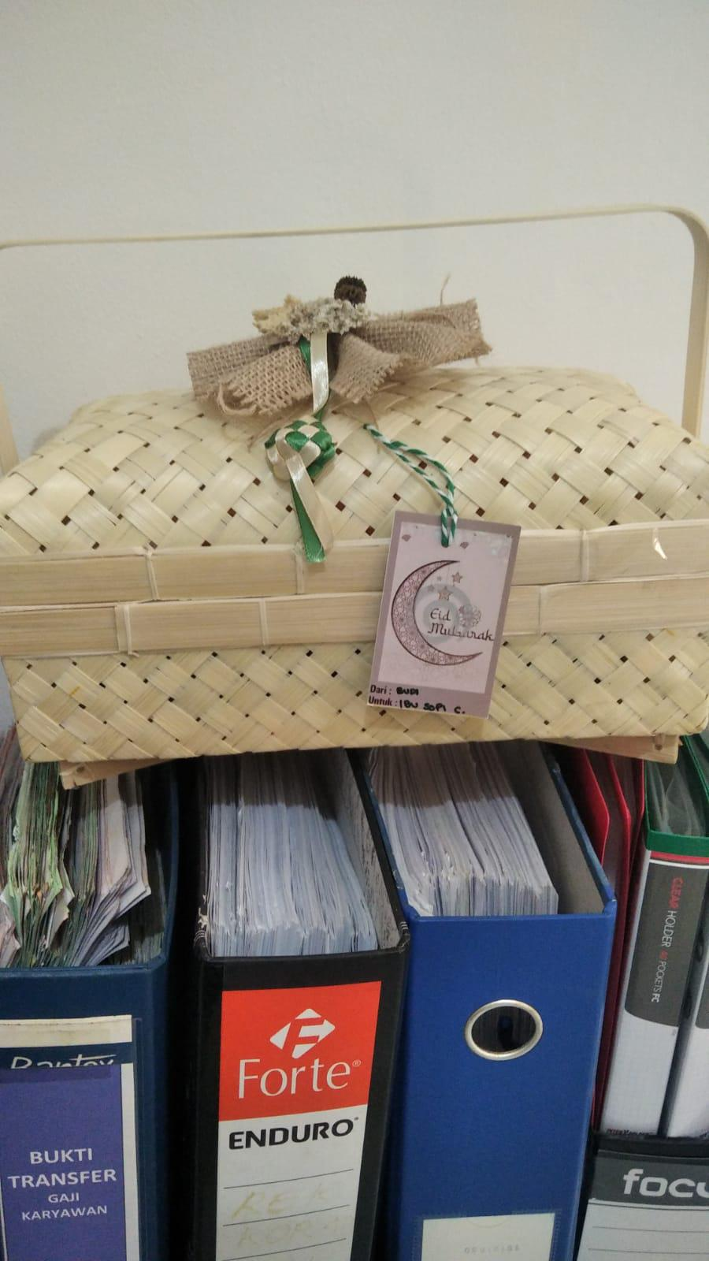
2 | 2023-04-11 | Hilfi Muhamad Aryawan | 2023-04-12 | Test | test | 0 | <p>test<br></p>
3 | 2023-03-30 | Hilfi Muhamad Aryawan | 2023-03-31 |  |  |  | <p>test<br></p>

